Portada
ANÁLISIS COSTO-EFICIENCIA DEL PROYECTO "CIUDAD ADMINISTRATIVA DE CAMPECHE"

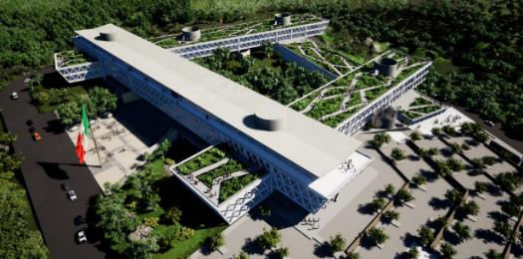

 | 2019

Proyección de Población
Población Campeche

Población Campeche 2015-2049
Estimación | Año | Población Campeche | Tasa de crecimiento (CONAPO 2030)
Estimación CONAPO | 2015 | 899,931
 | 2016 | 921,855 | 2.4%
 | 2017 | 944,314 | 2.4%
 | 2018 | 967,319 | 2.4%
 | 2019 | 984,046 | 1.7%
 | 2020 | 1,000,617 | 1.7%
 | 2021 | 1,017,011 | 1.6%
 | 2022 | 1,033,223 | 1.6%
 | 2023 | 1,049,244 | 1.6%
 | 2024 | 1,065,071 | 1.5%
 | 2025 | 1,080,694 | 1.5%
 | 2026 | 1,096,099 | 1.4%
 | 2027 | 1,111,303 | 1.4%
 | 2028 | 1,126,314 | 1.4%
 | 2029 | 1,141,119 | 1.3%
 | 2030 | 1,155,724 | 1.3%
Estimación con tendencia | 2031 | 1,170,103 | 1.2%
 | 2032 | 1,184,661 | 1.2%
 | 2033 | 1,199,400 | 1.2%
 | 2034 | 1,214,323 | 1.1%
 | 2035 | 1,229,431 | 1.1%
 | 2036 | 1,244,727 | 1.1%
 | 2037 | 1,260,213 | 1.0%
 | 2038 | 1,275,892 | 1.0%
 | 2039 | 1,291,767 | 1.0%
 | 2040 | 1,307,838 | 0.9%
 | 2041 | 1,324,110 | 0.9%
 | 2042 | 1,340,584 | 0.9%
 | 2043 | 1,357,263 | 0.8%
 | 2044 | 1,374,150 | 0.8%
 | 2045 | 1,391,246 | 0.7%
 | 2046 | 1,408,556 | 0.7%
 | 2047 | 1,426,080 | 0.7%
 | 2048 | 1,443,823 | 0.6%
 | 2049 | 1,461,787 | 0.6%
Fuente: INEGI 2015, 2016-2030 CONAPO, 2031-2049 Tendencia

